BOM
ID | Zdjęcie | Nazwa | Ilość | Wymiary (mm) | Rodzaj zakupu | Link Allegro
1 | 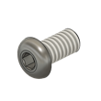 | Śruba M4x8 łeb walcowy | 4 |  | Allegro | https://allegro.pl/kategoria/materialy-i-akcesoria-sruby-nakretki-podkladki-121600?string=%C5%9Bruba+m4x8
2 | 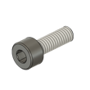 | Śruba M4x12 | 22 |  | Allegro | https://allegro.pl/listing?string=%C5%9Bruba+m4x12+din7985
3 | 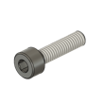 | Śruba M4x16 | 28 |  | Allegro | https://allegro.pl/listing?string=%C5%9Bruba+m4x16+din7985
4 | 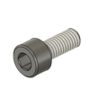 | Śruba M5x12 | 4 |  | Allegro | https://allegro.pl/listing?string=%C5%9Bruba+m5x12+din7985
5 | 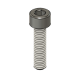 | Śruba M5x20 | 112 |  | Allegro | https://allegro.pl/listing?string=%C5%9Bruba+m5x20+din7985
6 | 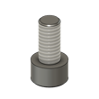 | Śruba M6x12 | 142 |  | Allegro | https://allegro.pl/listing?string=%C5%9Bruba+m6x12+din7985
7 | 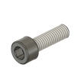 | Śruba M6x20 | 66 |  | Allegro | https://allegro.pl/listing?string=%C5%9Bruba+m6x20+din7985
8 | 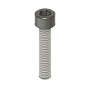 | Śruba M6x30 | 32 |  | Allegro | https://allegro.pl/listing?string=%C5%9Bruba+m6x30+din7985
9 | 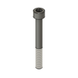 | Śruba M6x50 | 24 |  | Allegro | https://allegro.pl/listing?string=%C5%9Bruba+m6x50+din7985
10 | 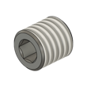 | Wkręt dociskowy M8x8 | 4 |  | Allegro | https://allegro.pl/listing?string=wkr%C4%99t+dociskowy+m8x8+imbus
11 |  | Śruba M8x45 | 3 |  | Allegro | https://allegro.pl/listing?string=%C5%9Bruba+m8x45+din933
12 | 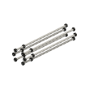 | Pręt gwintowany M5 (oś X) | 6 | 1275mm | Allegro | https://allegro.pl/listing?string=pr%C4%99t+gwintowany+m5
13 |  | Pręt gwintowany M5 (oś Y) | 12 |  | Allegro | https://allegro.pl/listing?string=pr%C4%99t+gwintowany+m5
14 | 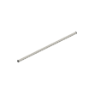 | Nakrętka M5 | 54 |  | Allegro | https://allegro.pl/listing?string=nakr%C4%99tka+m5+din934
15 |  | Szyna HGR20 (oś X i Y) + Wózek liniowy HGW20CC | 4 |  | Inne strony (AliExpress) | https://pl.aliexpress.com/item/1005009153132576.html
18 | 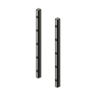 | Szyna HGR15 (oś 2Z) + Wózek liniowy HGH15CA | 2 |  | Inne strony (AliExpress) | https://pl.aliexpress.com/item/1005009153132576.html
21 |  | Śruba kulowa 1610 (oś Y) | 1 |  | Allegro | https://allegro.pl/listing?string=%C5%9Bruba+kulowa+sfu1610+bk12+bf12
22 |  | Śruba kulowa 1610 (oś X) | 1 |  | Allegro | https://allegro.pl/listing?string=%C5%9Bruba+kulowa+sfu1610+bk12+bf12
23 |  | Śruba kulowa 1610 (oś Y2) | 1 |  | Allegro | https://allegro.pl/listing?string=%C5%9Bruba+kulowa+sfu1610+bk12+bf12
24 | 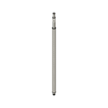 | Śruba kulowa 1204 (oś Z) | 1 |  | Allegro | https://allegro.pl/listing?string=%C5%9Bruba+kulowa+sfu1204
25 | 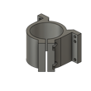 | Uchwyt wrzeciona 80mm | 1 |  | Allegro | https://allegro.pl/listing?string=uchwyt+wrzeciona+80mm
26 | 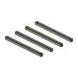 | Profil stalowy: rama oś X | 4 | 1360 x 80 x 80 | Profil stalowy (laser/cięcie)
27 |  | Profil stalowy: rama oś Y | 2 | 1325 x 80 x 80 | Profil stalowy (laser/cięcie)
28 | 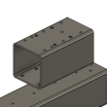 | Profil stalowy: wózek oś Y | 2 | 150 x 80 x 80 | Profil stalowy (laser/cięcie)
29 | 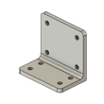 | Profil stalowy: usztywnienie wózka Y | 2 | 80 x 75 x 50 | Profil stalowy (laser/cięcie)
30 |  | Profil stalowy: belka bramowa X | 1 | 1360 x 80 x 80 | Profil stalowy (laser/cięcie)
31 |  | Profil stalowy: wózek oś X | 1 | 150 x 80 x 80 | Profil stalowy (laser/cięcie)
32 |  | Profil aluminiowy: kątownik wózka X | 1 | 150 x 100 x 50 | Frezowane Alu
33 |  | Płyta drewniana | 1 | 1225 x 1200 x 20 | Allegro | https://allegro.pl/listing?string=p%C5%82yta+mdf+18mm
35 | 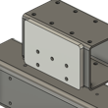 | Podkładka dystansowa wózka X | 1 | 125 x 80 x 8 | Frezowane Alu | https://allegro.pl/listing?string=p%C5%82yta+aluminiowa+6mm
36 | 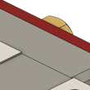 | Smarowniczka płaska M6 (2) | 2 | 10.39 x 9 x 9 | Allegro | https://allegro.pl/listing?string=smarowniczka+m6+p%C5%82aska
37 | 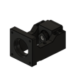 | Mocowanie silnika HM12-57 (Y) | 4 | 89 x 60 x 60 | Allegro | https://allegro.pl/listing?string=mocowanie+silnika+nema23+hm12-57
38 | 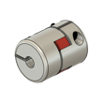 | Sprzęgło D30L40 8-10mm (Y) | 5 | 26.5 x 25.98 x 25 | Allegro | https://allegro.pl/listing?string=sprz%C4%99g%C5%82o+d30l40+8x10
39 | 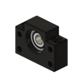 | Podpora BF12 (Y) | 1 | 60 x 43 x 20 | Allegro | https://allegro.pl/listing?string=podpora+bf12+%C5%9Bruby+kulowej
40 | 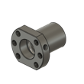 | Nakrętka kulowa SFU1610 (Y) | 1 | 44 x 40 x 39.85 | Allegro | https://allegro.pl/listing?string=nakr%C4%99tka+sfu1610+kulowa
41 | 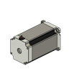 | Silnik krokowy NEMA23 (Y) | 5 | 25.9 x 6.67 x 0 | Allegro | https://allegro.pl/listing?string=silnik+krokowy+nema23
42 | 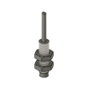 | Czujnik indukcyjny M8 (Y) | 3 | 15.01 x 13 x 4 | Allegro | https://allegro.pl/listing?string=czujnik+indukcyjny+m8+pnp+no
43 | 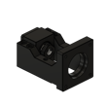 | Mocowanie silnika HM12-57 (X) | 4 | 89 x 60 x 60 | Allegro | https://allegro.pl/listing?string=mocowanie+silnika+nema23+hm12-57
44 | 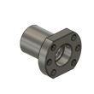 | Nakrętka kulowa SFU1610 (X) | 1 | 44 x 40 x 39.85 | Allegro | https://allegro.pl/listing?string=nakr%C4%99tka+sfu1610+kulowa
45 | 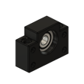 | Podpora BF12 (X) | 1 | 60 x 43 x 20 | Allegro | https://allegro.pl/listing?string=podpora+bf12+%C5%9Bruby+kulowej
46 | 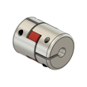 | Sprzęgło D30L40 8-10mm (X) | 5 | 26.5 x 25.98 x 25 | Allegro | https://allegro.pl/listing?string=sprz%C4%99g%C5%82o+d30l40+8x10
47 | 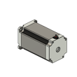 | Silnik krokowy NEMA23 (X) | 5 | 25.9 x 6.67 x 0 | Allegro | https://allegro.pl/listing?string=silnik+krokowy+nema23
48 | 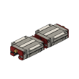 | Smarowniczka płaska M6 | 1 | 10.39 x 9 x 9 | Do ustalenia
49 |  | Smarowniczka płaska M6 (mirror) | 1 | 10.39 x 9 x 9 | Do ustalenia
50 |  | Czujnik indukcyjny M8 (X) | 3 | 15.01 x 13 x 4 | Allegro | https://allegro.pl/listing?string=czujnik+indukcyjny+m8+pnp+no
51 |  | Smarowniczka płaska M6 (2)(mirror) | 2 | 10.39 x 9 x 9 | Allegro | https://allegro.pl/listing?string=smarowniczka+m6+p%C5%82aska
52 | 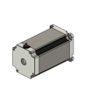 | Silnik krokowy NEMA23 (Y2) | 5 | 25.9 x 6.67 x 0 | Allegro | https://allegro.pl/listing?string=silnik+krokowy+nema23
53 |  | Mocowanie silnika HM12-57 (Y2) | 4 | 89 x 60 x 60 | Allegro | https://allegro.pl/listing?string=mocowanie+silnika+nema23+hm12-57
54 | 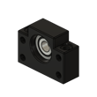 | Podpora BF12 (Y2) | 1 | 60 x 43 x 20 | Allegro | https://allegro.pl/listing?string=podpora+bf12+%C5%9Bruby+kulowej
55 | 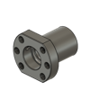 | Nakrętka kulowa SFU1610 (Y2) | 1 | 44 x 40 x 39.85 | Allegro | https://allegro.pl/listing?string=nakr%C4%99tka+sfu1610+kulowa
56 | 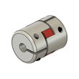 | Sprzęgło D30L40 8-10mm (Y2) | 5 | 26.5 x 25.98 x 25 | Allegro | https://allegro.pl/listing?string=sprz%C4%99g%C5%82o+d30l40+8x10
57 |  | Czujnik indukcyjny M8 (Y2) | 3 | 15.01 x 13 x 4 | Allegro | https://allegro.pl/listing?string=czujnik+indukcyjny+m8+pnp+no
58 | 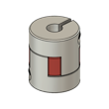 | Sprzęgło D25L30 8-8mm (Z) | 5 | 21.65 x 20.28 x 18.71 | Allegro | https://allegro.pl/listing?string=sprz%C4%99g%C5%82o+d25l30+8x8
59 | 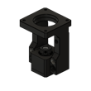 | Mocowanie silnika HM10-57 (Z) | 3 | 89 x 60 x 58.5 | Allegro | https://allegro.pl/listing?string=mocowanie+silnika+nema23+hm10-57
60 | 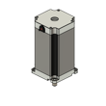 | Silnik krokowy NEMA23 (Z) | 5 | 25.9 x 6.67 x 0 | Allegro | https://allegro.pl/listing?string=silnik+krokowy+nema23
61 | 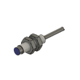 | Czujnik indukcyjny M8 (Z) | 3 | 15.01 x 13 x 4 | Allegro | https://allegro.pl/listing?string=czujnik+indukcyjny+m8+pnp+no
62 | 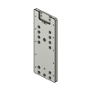 | 2Z płyta Z 300mm Aluminium | 1 | 300 x 125 x 12 | Frezowane Alu | https://allegro.pl/listing?string=p%C5%82yta+aluminiowa+10mm
63 |  | Podkładka M6 | 4 | 2.8 x 1.5 x 0 | Allegro | https://allegro.pl/listing?string=podk%C5%82adka+m6+din125
64 | 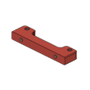 | 2Z belka trammingu płyty Aluminium | 1 | 100 x 25 x 12 | Frezowane Alu | https://allegro.pl/listing?string=p%C5%82yta+aluminiowa+10mm
65 | 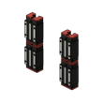 | 2Z wózek HGH15CA | 8 | 32.4 x 19.53 x 2.7 | Allegro | https://allegro.pl/listing?string=hgh15ca
66 | 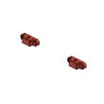 | 2Z kostki trammingu uchwytu wrzeciona | 2 | 29.1 x 12 x 11 | Frezowane Alu | https://allegro.pl/listing?string=p%C5%82yta+aluminiowa+10mm
67 | 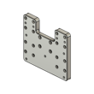 | 2Z płyta trammingu Aluminium | 1 | 145 x 125 x 12 | Frezowane Alu | https://allegro.pl/listing?string=p%C5%82yta+aluminiowa+10mm
68 | 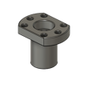 | 2Z nakrętka kulowa SFU1204 | 1 | 35.87 x 35 x 30 | Allegro | https://allegro.pl/listing?string=nakr%C4%99tka+sfu1204+kulowa
69 | 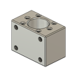 | 2Z blok nakrętki śruby kulowej | 1 | 50 x 36 x 30 | Frezowane Alu | https://allegro.pl/listing?string=p%C5%82yta+aluminiowa+10mm
70 | 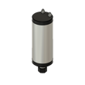 | Wrzeciono 2.2kW 80mm | 1 | 259.73 x 79.9 x 54.8 | Allegro | https://allegro.pl/listing?string=wrzeciono+2.2kw+80mm
73 | 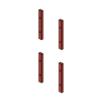 | 2Z drukowany wspornik szyny 4x | 4 | 120 x 15 x 9 | Druk 3D | https://allegro.pl/listing?string=filament+pla+1kg

